B - Infraestructura
 |  |  | GESTIÓN DOCUMENTAL |  |  |  |  |  |  |  |  |  |  |  |  |  |  |  |  | POLICÍA NACIONAL
Código:1GD-FR-0020
Fecha: 09/07/2025 |  |  | DIAGNÓSTICO INTEGRAL PARA LOS ARCHIVOS DE LA POLICÍA NACIONAL
Versión: 1
CONTINUIDAD DIAGNÓSTICO INTEGRAL PARA LOS ARCHIVOS DE LA POLICÍA NACIONAL

B. INFRAESTRUCTURA
ASPECTOS A TENER EN CUENTA
Los edificios y locaciones destinados como sedes de archivos, deberán cumplir con las condiciones de edificación, almacenamiento, medio ambiental, de seguridad y de mantenimiento que garanticen la adecuada conservación de los acervos documentales (Acuerdo 049 del 05/05/2000 "Por el cual se desarrolla el artículo 61 del capítulo 7º de conservación documentos el reglamento general de archivos sobre "condiciones de edificios y locales destinados a archivos").

B1. DATOS GENERALES Y UBICACIÓN DEL DEPÓSITO DE ARCHIVO
Fecha de Construcción |  |  |  |  |  | Acto Administrativo de construcción |  |  |  | Condición Legal del Bien Inmueble |  | Ubicación Geográfica |  |  |  |  |  |  |  |  | Ubicación específica
Día |  | Mes |  | Año |  |  |  |  |  |  |  | Zona |  |  | Punto cardinal |  |  | Unidad Administrativa
1 |  | 1 |  | 1980 |  | DESCONOCIDO |  |  |  | Propio (Institución) |  | Urbana |  |  | Norte |  |  | Barrio |  |  | En la sede principal de la unidad (Interna)
B.2 ESTADO DE LA EDIFICACIÓN
Estado de la Construcción |  |  |  |  |  | Niveles de la Edificación |  | Nivel de Ubicación del Archivo |  | Servicios Básicos |  |  | Inmediaciones / áreas colindantes |  |  |  | Situaciones de Riesgo Detectadas
Construida |  |  |  |  |  | Tres |  | Sótano |  | Luz |  |  | Otros |  |  |  | Filtraciones de Agua
B.3 CONDICIONES TÉCNICAS MÍNIMAS EXIGIDAS
Área Administrativa |  |  |  | Zona de Consulta |  |  |  | Depósitos Documentales |  |  | Laboratorio de Microfilmación |  |  |  | Laboratorio de Digitalización |  |  |  | Zona Cuarentena (Biodeterioro)
Interno y Externo | Área en m² |  |  |  | Área en m² |  |  | Interno | Área en m² |  | No Aplica | Área en m² |  |  | No Aplica | Área en m² |  |  | No Aplica | Área en m²
 | 0.036 |  |  |  | 0.036 |  |  |  | 31 |  |  | No Aplica |  |  |  | No Aplica |  |  |  | No Aplica
Las diferentes áreas se encuentran aisladas |  |  |  |  |  |  | Si | Número de Depósitos Documentales |  |  |  |  |  | 1 | Total de m² asignados |  |  |  |  |  |  |  | 31.036
ESTANTERÍA / ARCHIVADORES, SEÑALÉTICA Y SISTEMA DE ILUMINACIÓN
Estantería |  | Clase y Altura |  |  |  |  |  | Sistema de Iluminación |  | Existencia de Luz |  |  |  |  | Señalética, rutas de evacuación, plan de contingencia frente a desastres |  | El Archivo de la Unidad cuenta con sistema de señalización
 |  | Archivadores Rodantes con 2,20 metros de altura |  |  |  |  |  |  |  | Artificial |  |  |  |  |  |  | Orientadoras, Informativas |  |  |  |  |  |  | Aire Acondicionado
 |  | Longitud |  |  |  |  |  |  |  | Sistema Utilizado |  |  |  |  |  |  | Se cuenta con plan de emergencia y contingencia |  |  |  |  |  |  | Deshumificador
 |  | Estantería de menos de 100 metros de longitud |  |  |  |  |  |  |  | Fluorescente |  |  |  |  |  |  | Si |  |  |  |  |  |  | Extractor
 |  | Capacidad de soportar peso |  |  |  |  |  |  |  | Intensidad e impacto |  |  |  |  |  |  | Rutas de evacuación y salidas de emergencia |  |  |  |  |  |  | Extractor Eléctrico
 |  | Cada bandeja soporta un peso de 100 kg / mt lineal |  |  |  |  |  |  |  | Radiación visible lumínica menor o igual a 100 lux. |  |  |  |  |  |  | El Archivo cuenta con una salida debidamente señalizada |  |  |  |  |  |  | Humificador
SISTEMA DE VENTILACIÓN Y CONDICIONES AMBIENTALES |  |  |  |  |  |  |  |  |  |  |  |  |  |  |  |  |  |  |  |  |  |  |  | Luxómetro
Ventilación |  | Clase de Ventilación |  |  |  |  |  | Los depósitos cuentan con sistemas de regulación ambiental |  | Condiciones Ambientales |  |  |  |  | Mantenimiento y Limpieza |  | Área Administrativa |  |  |  |  |  |  | Termohigrómetro
 |  | Natural |  |  |  |  |  |  |  | Control, regulación y verificaión de Humedad Relativa, Temperatura |  |  |  |  |  |  | Diario |  |  |  |  |  |  | Ventiladores
 |  | Sistema de Ventilación Artificial |  |  |  |  |  |  |  | De no aplicarse ningún sistema, escoja el motivo |  |  |  |  |  |  | Área de Consulta y Depósitos |  |  |  |  |  |  | Todos los anteriores
 |  | Ninguno |  |  |  |  |  |  |  |  |  |  |  |  |  |  | Mensual |  |  |  |  |  |  | Aire Acondicionado - Deshumificador
 |  | Sistema de Ventilación Naturales |  |  |  |  |  |  |  | Nombre los equipos existentes en el depósito documental ( aire acondicionado, Deshumificador, Extractor, Extractor eléctrico, Humificador, Luxómetro, Termohigrómetro, Ventiladores |  |  |  |  |  |  | Laboratorios de Digitalización y Microfilmación |  |  |  |  |  |  | Aire Acondiconado - Humificador
 |  | Ventanas |  |  |  |  |  |  |  | Termohigrómetros |  |  |  |  |  |  | No Aplica |  |  |  |  |  |  | Aire Acondicioando - Luxómetro
B.4 SISTEMA DE SEGURIDAD |  |  |  |  |  |  |  |  |  |  |  |  |  |  |  |  |  |  |  |  |  |  |  | Aire Acondiconado - Termohoigrómetro
Circuito Cerrado de Televisión |  |  | Fecha último mantenimiento |  | Sistema Biométrico |  |  | Fecha último mantenimiento |  | Alarma contra robos |  | Fecha último mantenimiento |  | Sistema Contra Incendios (Detención y Extinción) |  |  | Fecha último mantenimiento |  | Seguridad Policial |  |  | Cantidad personal por turno |  | Aire Acondicionado - Ventiladores
Si |  |  | 2026-03-18 |  | No |  |  | N/A |  | No |  | N/A |  | Si |  |  | 2026-03-18 |  | No |  |  | N/A |  | Deshumificador - Extractor
B.5 ELEMENTOS Y EQUIPOS ASIGNADOS AL GRUPO DE GESTIÓN DOCUMENTAL Y DEPÓSITOS DOCUMENTALES |  |  |  |  |  |  |  |  |  |  |  |  |  |  |  |  |  |  |  |  |  |  |  | Deshumificador - Extractor eléctrico
Elementos |  |  |  |  | Cantidad | Fecha último mantenimiento o calibración |  |  | Elementos |  |  |  |  | Cantidad | Equipos |  |  |  |  | Cantidad | Fecha último mantenimiento o calibración |  |  | Deshumificador - Luxómetro
Cuenta con extintores CO2 |  |  |  |  | 0 | DD | MM | AAAA | Puestos de Trabajo |  |  |  |  | 2 | Termohigrómetros |  |  |  |  | 2 | 16 | 5 | 2025 | Deshumificador - Termohigrometro
Cuenta con extintores Multipropósito |  |  |  |  | 1 | 15 | 12 | 2025 | Teléfonos |  |  |  |  | 1 | Deshumidificadores / Humidificadores |  |  |  |  | 0 | DD | MM | AAAA | Deshumificador - ventiladores
Cuenta con extractores de aire |  |  |  |  | 0 | DD | MM | AAAA | Unidades de Conservación (Cajas) |  |  |  |  |  | Equipos de Microfilmación |  |  |  |  | 0 | DD | MM | AAAA | Extractor - Humificador
Cuenta con sensores de movimiento: |  |  |  |  | 0 | DD | MM | AAAA | Unidades de Conservación (Carpetas) |  |  |  |  |  | Equipos de digitalización (Escáneres) |  |  |  |  | 2 | DD | MM | AAAA | Extractor - Luxómetro
Otros |  |  |  |  | 0 | DD | MM | AAAA | Equipos de Cómputo |  |  |  |  | 2 | Impresoras- fotocopiadoras |  |  |  |  | 1 | DD | MM | AAAA | Extractor Termohigrómetro
Cuáles? |  |  |  |  |  |  |  |  |  |  |  |  |  |  |  |  |  |  |  |  |  |  |  | Extractor Ventiladores
EVIDENCIA FOTOGRÁFICA |  |  |  |  |  |  |  |  |  |  |  |  |  |  |  |  |  |  |  |  |  |  |  | Extractor -eléctrico Humificador
ANEXAR REGISTRO FOTOGRÁFICO QUE DEN CUENTA DE LAS CONDICIONES TÉCNICAS MÍNIMAS QUE PRESENTA LA ESTRUCTURA DEL ARCHIVO, EQUIPAMIENTO Y MOBILIARIO, ESTANTERÍA, SEÑALÉTICA Y SEGURIDAD, LAS ÁREAS COLINDANTES Y EL ESTADO DE LA INFORMACIÓN ADMINISTRADA POR LA UNIDAD |  |  |  |  |  |  |  |  |  |  |  |  |  |  |  |  |  |  |  |  |  |  |  | Extractor eléctrico- Luxómetro
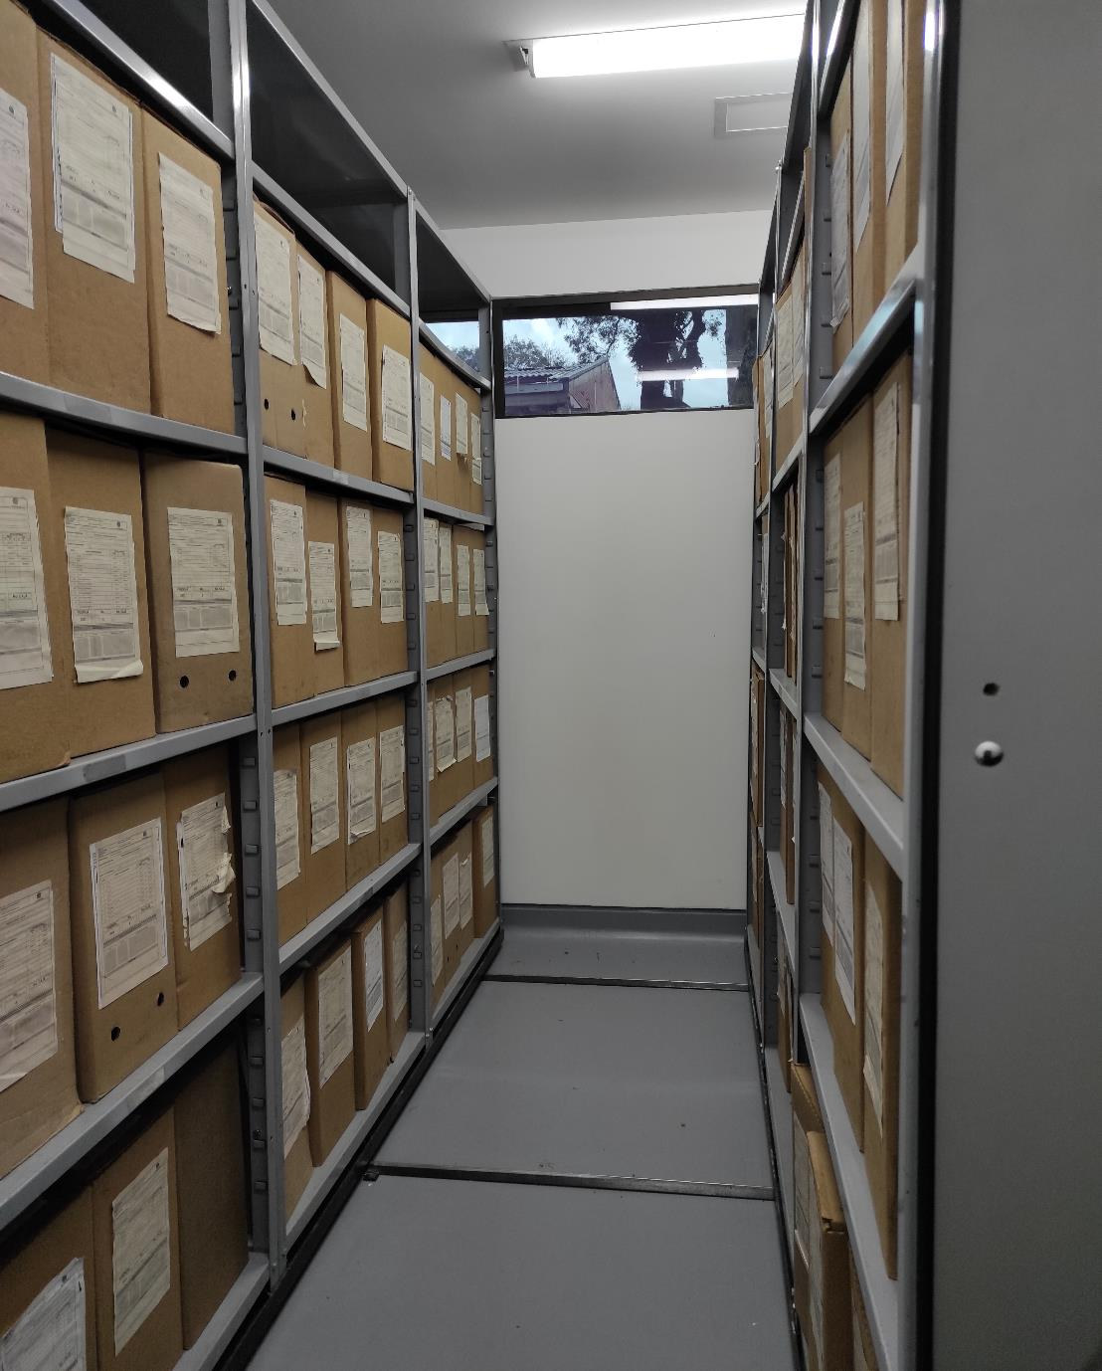 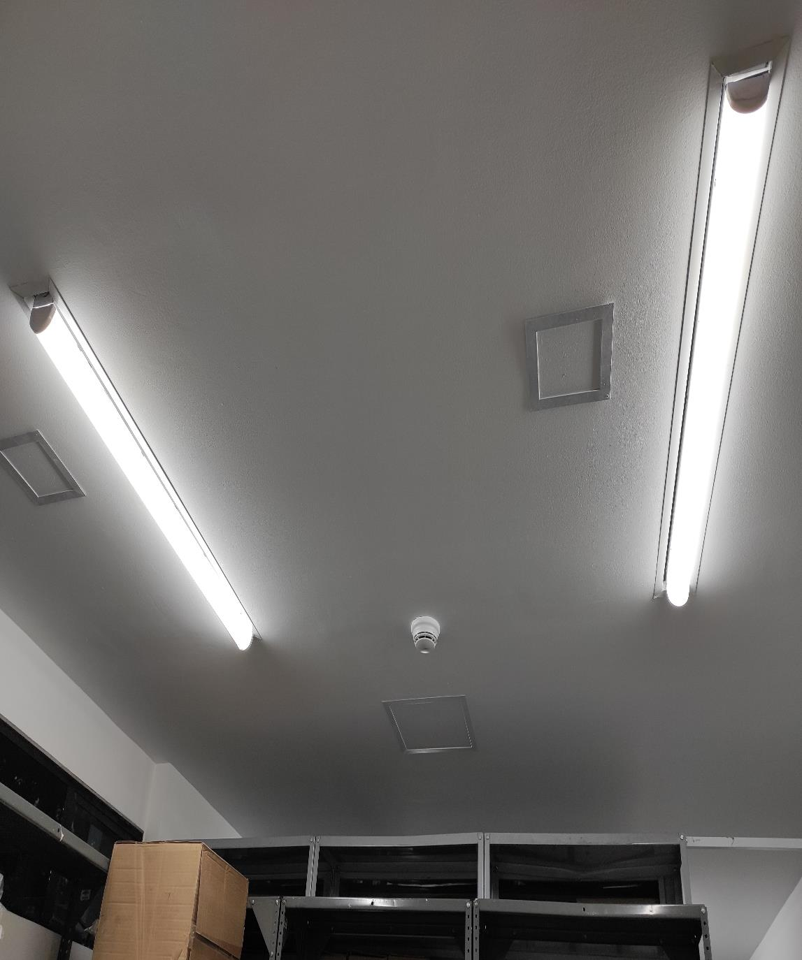 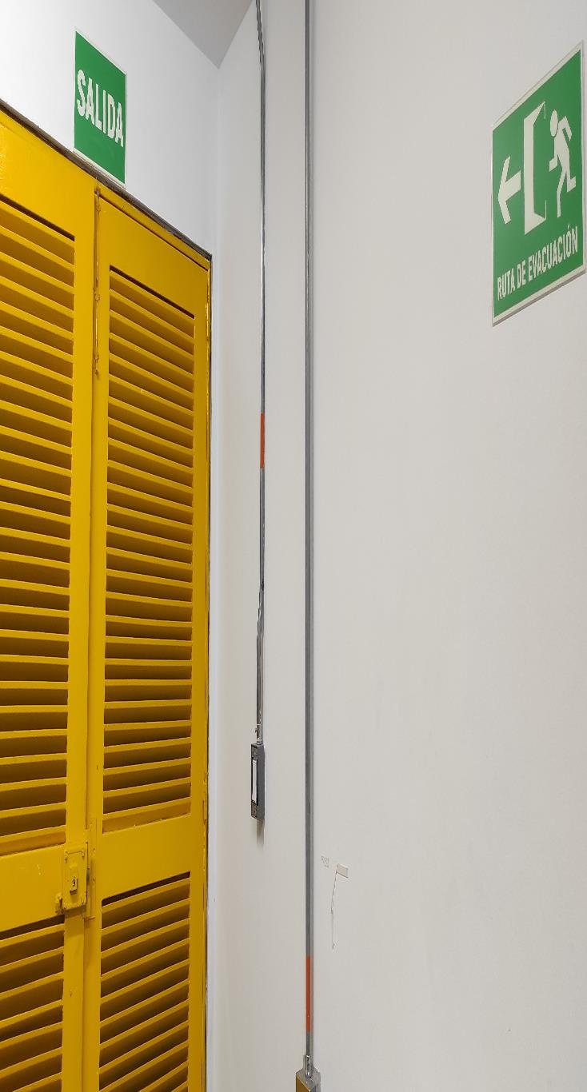 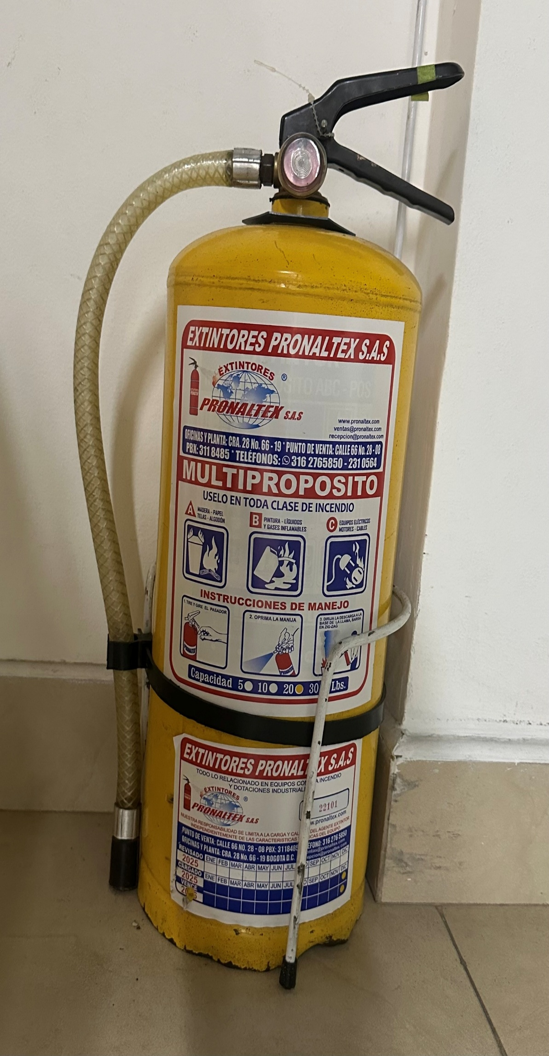 |  |  |  |  |  |  |  |  |  |  |  |  |  |  |  |  |  |  |  |  |  |  |  | Extractor eléctrico - Termohigrómetro
 |  |  |  |  |  |  |  |  |  |  |  |  |  |  |  |  |  |  |  |  |  |  |  | Extractor eléctrico - Ventiladores
 |  |  |  |  |  |  |  |  |  |  |  |  |  |  |  |  |  |  |  |  |  |  |  | Humificador - Luxómetro
 |  |  |  |  |  |  |  |  |  |  |  |  |  |  |  |  |  |  |  |  |  |  |  | Humificador - Termohigrómetro
 |  |  |  |  |  |  |  |  |  |  |  |  |  |  |  |  |  |  |  |  |  |  |  | Humificador - Ventiladores
 |  |  |  |  |  |  |  |  |  |  |  |  |  |  |  |  |  |  |  |  |  |  |  | Aire Acondicionado - Deshumificador - Humificador
 |  |  |  |  |  |  |  |  |  |  |  |  |  |  |  |  |  |  |  |  |  |  |  | Aire Acondiconado - Humificador -
 |  |  |  |  |  |  |  |  |  |  |  |  |  |  |  |  |  |  |  |  |  |  |  | Aire Acondicioando - Luxómetro
 |  |  |  |  |  |  |  |  |  |  |  |  |  |  |  |  |  |  |  |  |  |  |  | Aire Acondiconado - Termohoigrómetro
 |  |  |  |  |  |  |  |  |  |  |  |  |  |  |  |  |  |  |  |  |  |  |  | Aire Acondicionado - Ventiladores

Fecha de Elaboración |  |  |  | 18 | 3 | 2026 |  | Fecha de Elaboración |  |  | 18 | 3 | 2026 |  |  |  |  | VISTO BUENO JEFE DE LA UNIDAD
Diagnóstico Elaborado por: |  |  |  |  |  |  |  | Jefe Grupo de Gestión Documental o quien haga sus veces |  |  |  |  |  |  | Jefe o Comandante de Unidad
 |  |  |  | Grado Nombres y Apellidos |  |  |  |  |  |  | Grado Nombres y Apellidos |  |  |  |  |  |  | Grado Nombres y Apellidos

Firma |  |  |  |  |  |  |  | Firma |  |  |  |  |  |  | Firma

C - Características Documentac.
 |  |  | GESTIÓN DOCUMENTAL |  |  |  |  |  |  |  |  |  |  |  |  |  |  |  |  |  | POLICÍA NACIONAL
Código:1GD-FR-0020
Fecha: 09/07/2025 |  |  | DIAGNÓSTICO INTEGRAL PARA LOS ARCHIVOS DE LA POLICÍA NACIONAL
Versión: 1

CONTINUIDAD DIAGNÓSTICO INTEGRAL PARA LOS ARCHIVOS DE LA POLICÍA NACIONAL

C. CARACTERÍSTICAS DE LA DOCUMENTACIÓN
IDENTIFICACIÓN DEL FONDO ACUMULADO O DOCUMENTAL
UNIDAD POLICIAL: |  |  |  |  |  |  |  |  |  |  |  | DEPENDENCIA PRODUCTORA:
ACERVO DOCUMENTAL
Clase de archivo | Fechas Extremas Acervo Documental |  |  |  |  |  | Cantidades de Unidades de Conservación (Cajas) |  | Cantidad Soportes Documentales
Archivo de Gestión | Fecha Inicial |  | dia: 01 | mes: 01 | año: 1998 |  | 1574 |  | Papel (carpetas) | Análogo | Digital | Planos | Libros | Videos | Fotografías |  | Cintas |  | Microfilms |  | Magnéticos y ópticos |  | Pergaminos
 | fecha final |  | dia: 12 | mes: 12 | año: 2025 |  |  |  | 10177 | 0 | 0 | 0 | 99 | 0 | 0 |  | 0 |  | 0 |  | 0 |  | 0
Archivo Central | Fecha Inicial |  | dia: 01 | mes: 10 | año: 1982 |  | 526 |  | Papel (carpetas) | Análogo | Digital | Planos | Libros | Videos | Fotografías |  | Cintas |  | Microfilms |  | Magnéticos y ópticos |  | Pergaminos
 | fecha final |  | dia: 31 | mes: 12 | año: 2022 |  |  |  | 3282 | 0 | 0 | 0 | 300 | 0 | 0 |  | 20,024 |  | 0 |  | 0 |  | 0
Archivo Intermedio | Fecha Inicial |  | día: | mes: | aaaa |  |  |  | Papel (carpetas) | Análogo | Digital | Planos | Libros | Videos | Fotografías |  | Cintas |  | Microfilms |  | Magnéticos y ópticos |  | Pergaminos
 | fecha final |  | día: | mes: | aaaa
Archivo Histórico | Fecha Inicial |  | día: | mes: | aaaa |  |  |  | Papel (carpetas) | Análogo | Digital | Planos | Libros | Videos | Fotografías |  | Cintas |  | Microfilms |  | Magnéticos y ópticos |  | Pergaminos
 | fecha final |  | día: | mes: | aaaa
Cantidad de Metros Lineales (correspondiente a 4 cajas por metro lineal)

C1. ASPECTOS ARCHIVÍSTICOS
¿La información cumple con todos los parámetros de organización exigidos por el Archivo General de la Nación para la información intervenida con TVD y que corresponde a fondos acumulados? |  |  |  |  |  | Vigencia | Clase de Archivo |  |  |  | Porcentaje de organización | Cantidad en metros lineales organizada | La información cuenta con Inventarios documentales |  | Total de Inventarios documentales | Frecuencia de Consulta |  |  | Observaciones
 |  |  |  |  |  |  | Gestión | Central | Intermedio | Histórico |  |  | SI | NO |  | Alta | Media | Baja
 |  |  |  |  |  | 1982 |  | X |  |  | 100 | 0.25 | X |  |  |  |  | X | Formatos de organización de acuerdo a la vigencia
 |  |  |  |  |  | 1987 |  | X |  |  | 100 | 0.25 | X |  |  |  |  | X | Formatos de organización de acuerdo a la vigencia
 |  |  |  |  |  | 1988 |  | X |  |  | 100 | 0.25 | X |  |  |  |  | X | Formatos de organización de acuerdo a la vigencia
 |  |  |  |  |  | 1989 |  | X |  |  | 100 | 0.25 | X |  |  |  |  | X | Formatos de organización de acuerdo a la vigencia
 |  |  |  |  |  | 1990 |  | X |  |  | 100 | 0.5 | X |  |  |  |  | X | Formatos de organización de acuerdo a la vigencia
 |  |  |  |  |  | 1991 |  | X |  |  | 100 | 0.75 | X |  |  |  |  | X | Formatos de organización de acuerdo a la vigencia
 |  |  |  |  |  | 1992 |  | X |  |  | 100 | 1.75 | X |  |  |  |  | X | Formatos de organización de acuerdo a la vigencia
 |  |  |  |  |  | 1993 |  | X |  |  | 100 | 1.5 | X |  |  |  |  | X | Formatos de organización de acuerdo a la vigencia
 |  |  |  |  |  | 1994 |  | X |  |  | 100 | 1 | X |  |  |  |  | X | Formatos de organización de acuerdo a la vigencia
 |  |  |  |  |  | 1995 |  | X |  |  | 100 | 1.25 | X |  |  |  |  | X | Formatos de organización de acuerdo a la vigencia
 |  |  |  |  |  | 1996 |  | X |  |  | 100 | 1.25 | X |  |  |  |  | X | Formatos de organización de acuerdo a la vigencia
 |  |  |  |  |  | 1997 |  | X |  |  | 100 | 1.75 | X |  |  |  |  | X | Formatos de organización de acuerdo a la vigencia
 |  |  |  |  |  | 1998 |  | X |  |  | 100 | 1.25 | X |  |  |  |  | X | Formatos de organización de acuerdo a la vigencia
 |  |  |  |  |  | 1999 |  | X |  |  | 100 | 1.25 | X |  |  |  |  | X | Formatos de organización de acuerdo a la vigencia
 |  |  |  |  |  | 2000 |  | X |  |  | 100 | 1.25 | X |  |  |  |  | X | Formatos de organización de acuerdo a la vigencia
 |  |  |  |  |  | 2001 |  | X |  |  | 100 | 1.5 | X |  |  |  |  | X | Formatos de organización de acuerdo a la vigencia
 |  |  |  |  |  | 2002 |  | X |  |  | 100 | 0.5 | X |  |  |  |  | X | Formatos de organización de acuerdo a la vigencia
 |  |  |  |  |  | 2003 |  | X |  |  | 100 | 0.75 | X |  |  |  |  | X | Formatos de organización de acuerdo a la vigencia
 |  |  |  |  |  | 2004 |  | X |  |  | 100 | 1.5 | X |  |  |  |  | X | Formatos de organización de acuerdo a la vigencia
¿La información cumple con todos los parámetros de organización exigidos por el Archivo General de la Nación para la información intervenida con TRD? |  |  |  |  |  | Vigencia | Clase de Archivo |  |  |  | Porcentaje de organización | Cantidad en metros lineales organizada | La información cuenta con Inventarios documentales |  | Total de Inventarios documentales | Frecuencia de Consulta |  |  | Observaciones
 |  |  |  |  |  |  | Gestión | Central | Intermedio | Histórico |  |  | SI | NO |  | Alta | Media | Baja
 |  |  |  |  |  | 2005 |  | X |  |  | 100 | 2 | X |  |  |  |  | X | Formatos de organización de acuerdo a la vigencia
 |  |  |  |  |  | 2006 |  | X |  |  | 100 | 2.25 | X |  |  |  |  | X | Formatos de organización de acuerdo a la vigencia
 |  |  |  |  |  | 2007 |  | X |  |  | 100 | 0.5 | X |  |  |  |  | X | Formatos de organización de acuerdo a la vigencia
 |  |  |  |  |  | 2008 |  | X |  |  | 100 | 1.25 | X |  |  |  |  | X | Formatos de organización de acuerdo a la vigencia
 |  |  |  |  |  | 2009 |  | X |  |  | 100 | 7.25 | X |  |  |  |  | X | Formatos de organización de acuerdo a la vigencia
 |  |  |  |  |  | 2010 |  | X |  |  | 100 | 6.5 | X |  |  |  |  | X | Formatos de organización de acuerdo a la vigencia
 |  |  |  |  |  | 2011 |  | X |  |  | 100 | 6.25 | X |  |  |  |  | X | Formatos de organización de acuerdo a la vigencia
 |  |  |  |  |  | 2012 |  | X |  |  | 100 | 9.75 | X |  |  |  |  | X | Formatos de organización de acuerdo a la vigencia
 |  |  |  |  |  | 2013 |  | X |  |  | 100 | 11.75 | X |  |  |  |  | X | Formatos de organización de acuerdo a la vigencia
 |  |  |  |  |  | 2014 |  | X |  |  | 100 | 13.25 | X |  |  |  |  | X | Formatos de organización de acuerdo a la vigencia
 |  |  |  |  |  | 2015 |  | X |  |  | 100 | 9.75 | X |  |  |  |  | X | Formatos de organización de acuerdo a la vigencia
 |  |  |  |  |  | 2016 |  | X |  |  | 100 | 9.25 | X |  |  |  |  | X | Formatos de organización de acuerdo a la vigencia
 |  |  |  |  |  | 2017 |  | X |  |  | 100 | 6.5 | X |  |  |  |  | X | Formatos de organización de acuerdo a la vigencia
 |  |  |  |  |  | 2018 |  | X |  |  | 100 | 6.0 | X |  |  |  |  | X | Formatos de organización de acuerdo a la vigencia
 |  |  |  |  |  | 2019 |  | X |  |  | 100 | 5.75 | X |  |  |  |  | X | Formatos de organización de acuerdo a la vigencia
 |  |  |  |  |  | 2020 |  | X |  |  | 100 | 4.75 | X |  |  |  |  | X | Formatos de organización de acuerdo a la vigencia
 |  |  |  |  |  | 2021 |  | X |  |  | 100 | 2.25 | X |  |  |  |  | X | Formatos de organización de acuerdo a la vigencia
 |  |  |  |  |  | 2022 |  | X |  |  | 100 | 7.5 | X |  |  |  |  | X | Formatos de organización de acuerdo a la vigencia
AFECTACIÓN DE LA DOCUMENTACIÓN
Información con afectación química, física y biológica |  |  |  |  | Clase de Archivo | Utiliza elementos de bioseguridad |  | Vigencia | Porcentaje de Afectación | Cantidad en metros lineales afectados (correspondiente a 4 cajas por metro lineal) | Total de Inventarios documentales. |  | Frecuencia de Consulta |  |  | Aislamiento |  | Afectación de la información |  |  | Observaciones
 |  |  |  |  |  | SI | NO |  |  |  |  |  | Alta | Media | Baja | SI | NO | Química | Biológica | Física
 |  |  |  |  |  |  |  |  |  |  |  |  |  |  |  |  |  |  |  |  | NO APLICA
 |  |  |  |  |  |  |  |  |  |  |  |  |  |  |  |  |  |  |  |  | NO APLICA
 |  |  |  |  |  |  |  |  |  |  |  |  |  |  |  |  |  |  |  |  | NO APLICA
 |  |  |  |  |  |  |  |  |  |  |  |  |  |  |  |  |  |  |  |  | NO APLICA
 |  |  |  |  |  |  |  |  |  |  |  |  |  |  |  |  |  |  |  |  | NO APLICA
 |  |  |  |  |  |  |  |  |  |  |  |  |  |  |  |  |  |  |  |  | NO APLICA
VERIFICACIÓN DE LA DOCUMENTACIÓN CON AFECTACIÓN
Clase de Archivo |  | Vigencia |  |  | Datos Organización |  |  |  | ESTADO DEL ACERVO
 |  |  |  |  |  |  |  |  | BIOLÓGICO |  |  |  | QUÍMICO |  | FÍSICO
 |  |  |  |  | Serie Documental | Número de Folios | Tipo de Unidad de Conservación | Soporte | Hongos | Insectos | Roedores | Otros | Ruptura | Transparencia | Desgarro | Manchas | Humedad | Fragilidad | Rasgadura | Faltante | Fragment. | Doblez | Material Metálico | Otro

C2. INSTRUMENTOS ARCHIVÍSTICOS
Clase de Archivo |  | Vigencia |  |  | Sistema de Ordenación | Cuenta con Instrumentos de control |  |  |  |  |  |  | Existe Cronograma de Transferencias Vigente |  | Cuenta con Tablas de Retención Documental -TRD vigentes |  |  |  |  |  | Se han realizado transferencias documentales
 |  |  |  |  |  | Catálogo Documental | Cuadros de Clasificación | Tablas de Retención Documental (TRD) | Inventario Documental | Tablas de Valoración Documental (TVD) | Banco terminológico (series y sub-series documentales) | Otros ¿Cual? | SI | NO | SI | NO | Acto Administrativo de aprobación
 |  |  |  |  |  |  |  |  |  |  |  |  |  |  |  |  |  |  |  |  | SI | NO | Vigencia | Instrumento Archivístico
Archivo Central |  | 2022 |  |  | Cronológico |  | X | X | X |  |  |  |  | X |  |  | GS-2025-000056-OFTIC DEL 03/01/2025 |  |  |  |  | X
Archivo Central |  | 2021 |  |  | Cronológico |  | X | X | X |  |  |  |  | X |  |  | GS-2024-000427-OFTIC DEL 18/01/2024 |  |  |  |  | X
Archivo Central |  | 2020 |  |  | Cronológico |  | X | X | X |  |  |  |  | X |  |  | GS-2023-000332-OFITE DEL 16/01/2023 |  |  |  |  | X
Archivo Central |  | 2019 |  |  | Cronológico |  | X | X | X |  |  |  |  | X |  |  | GS-2022-000725-OFITE del 01/02/2022 |  |  |  |  | X
Archivo Central |  | 2018 |  |  | Cronológico |  | X | X | X |  |  |  |  | X |  |  | ORDEN DE SERVICIOS 013 DEL 02/02/2021 ORDEN DE SERVICIOS 062 DEL 05/04/2021 ORDEN DE SERVICIOS DEL 078 DEL 01/07/2021 |  |  |  |  | X
Archivo Central |  | 2017 |  |  | Cronológico |  | X | X | X |  |  |  |  | X |  |  | ORDEN DE SERVICIOS 008 DEL 15/01/2020 ORDEN DE SERVICIOS 041 DEL 07/04/2020 ORDEN DE SERVICIOS DEL 0083 DEL 01/10/2020 |  |  |  |  | X
Archivo Central |  | 2016 |  |  | Cronológico |  | X | X | X |  |  |  |  | X |  |  | Acta de reunión 007 SEGEN-JEFAT-2.25 del 28/01/2016 |  |  |  |  | X
Archivo Central |  | 2015 |  |  | Cronológico |  | X | X | X |  |  |  |  | X |  |  | Acta de reunión 091 SEGEN-ARGEN-2.25 del 16/10/2014 |  |  |  |  | X
Archivo Central |  | 2014 |  |  | Cronológico |  | X | X | X |  |  |  |  | X |  |  | Acta de reunión 069 SEGEN-ARGEN-2.92 del 30/10/2012 |  |  |  |  | X
Archivo Central |  | 2013 |  |  | Cronológico |  | X | X | X |  |  |  |  | X |  |  | Acta de reunión 069 SEGEN-ARGEN-2.92 del 30/10/2012 |  |  |  |  | X
Archivo Central |  | 2012 |  |  | Cronológico |  | X | X | X |  |  |  |  | X |  |  | Acta de reunión 001 MDSGDAGAG-2.5-2.92 del 17/03/2011 |  |  |  |  | X
Archivo Central |  | 2011 |  |  | Cronológico |  | X | X | X |  |  |  |  | X |  |  | Acta de reunión 002 ARGEN-SEGEN-2.5-2.35 del 06/07/2010 |  |  |  |  | X
Archivo Central |  | 2010 |  |  | Cronológico |  | X | X | X |  |  |  |  | X |  |  | Resolución Interna No. 05391 del 21 de diciembre de 2005 |  |  |  |  | X
Archivo Central |  | 2009 |  |  | Cronológico |  | X | X | X |  |  |  |  | X |  |  | Resolución Interna No. 05391 del 21 de diciembre de 2005 |  |  |  |  | X
Archivo Central |  | 2008 |  |  | Cronológico |  | X | X | X |  |  |  |  | X |  |  | Resolución Interna No. 05391 del 21 de diciembre de 2005 |  |  |  |  | X
Archivo Central |  | 2007 |  |  | Cronológico |  | X | X | X |  |  |  |  | X |  |  | Resolución Interna No. 05391 del 21 de diciembre de 2005 |  |  |  |  | X
Archivo Central |  | 2006 |  |  | Cronológico |  | X | X | X |  |  |  |  | X |  |  | Resolución Interna No. 05391 del 21 de diciembre de 2005 |  |  |  |  | X
Archivo Central |  | 2005 |  |  | Cronológico |  | X | X | X |  |  |  |  | X |  |  | Resolución Interna No. 05391 del 21 de diciembre de 2005 |  |  |  |  | X
Archivo Central |  | 2004 |  |  | Cronológico |  | X |  |  | No se cuenta con TVD |  |  |  |  |  |  |  |  |  |  |  | X
Archivo Central |  | 2003 |  |  | Cronológico |  | X |  |  | No se cuenta con TVD |  |  |  |  |  |  |  |  |  |  |  | X
Archivo Central |  | 2002 |  |  | Cronológico |  | X |  |  | No se cuenta con TVD |  |  |  |  |  |  |  |  |  |  |  | X
Archivo Central |  | 2001 |  |  | Cronológico |  | X |  |  | No se cuenta con TVD |  |  |  |  |  |  |  |  |  |  |  | X
Archivo Central |  | 2000 |  |  | Cronológico |  | X |  |  | No se cuenta con TVD |  |  |  |  |  |  |  |  |  |  |  | X
Archivo Central |  | 1999 |  |  | Cronológico |  | X |  |  | No se cuenta con TVD |  |  |  |  |  |  |  |  |  |  |  | X
Archivo Central |  | 1998 |  |  | Cronológico |  | X |  |  | No se cuenta con TVD |  |  |  |  |  |  |  |  |  |  |  | X
Archivo Central |  | 1997 |  |  | Cronológico |  | X |  |  | No se cuenta con TVD |  |  |  |  |  |  |  |  |  |  |  | X
Archivo Central |  | 1996 |  |  | Cronológico |  | X |  |  | No se cuenta con TVD |  |  |  |  |  |  |  |  |  |  |  | X
Archivo Central |  | 1995 |  |  | Cronológico |  | X |  |  | No se cuenta con TVD |  |  |  |  |  |  |  |  |  |  |  | X
Archivo Central |  | 1994 |  |  | Cronológico |  | X |  |  | No se cuenta con TVD |  |  |  |  |  |  |  |  |  |  |  | X
Archivo Central |  | 1993 |  |  | Cronológico |  | X |  |  | No se cuenta con TVD |  |  |  |  |  |  |  |  |  |  |  | X
Archivo Central |  | 1992 |  |  | Cronológico |  | X |  |  | No se cuenta con TVD |  |  |  |  |  |  |  |  |  |  |  | X
Archivo Central |  | 1991 |  |  | Cronológico |  | X |  |  | No se cuenta con TVD |  |  |  |  |  |  |  |  |  |  |  | X
Archivo Central |  | 1990 |  |  | Cronológico |  | X |  |  | No se cuenta con TVD |  |  |  |  |  |  |  |  |  |  |  | X
Archivo Central |  | 1989 |  |  | Cronológico |  | X |  |  | No se cuenta con TVD |  |  |  |  |  |  |  |  |  |  |  | X
Archivo Central |  | 1988 |  |  | Cronológico |  | X |  |  | No se cuenta con TVD |  |  |  |  |  |  |  |  |  |  |  | X
Archivo Central |  | 1987 |  |  | Cronológico |  | X |  |  | No se cuenta con TVD |  |  |  |  |  |  |  |  |  |  |  | X
Archivo Central |  | 1982 |  |  | Cronológico |  | X |  |  | No se cuenta con TVD |  |  |  |  |  |  |  |  |  |  |  | X
C3. ELIMINACIÓN DOCUMENTAL
Clase de Archivo |  | Vigencia |  | Se ha realizado eliminación documental |  |  |  |  |  | Cuentan con las actas de eliminación documental |  |  | Material Eliminado |  |  |  |  |  |  |  |  |  |  | Cantidad en metros lineales de la información eliminada
 |  |  |  | SI | NO | Causa |  |  |  | SI | NO | Número y fecha del Acta | Papel (carpetas) | Análogo | Digital | Planos | Libros | Videos | Cintas | Pergaminos | Fotografías | Microfilmes | Magnéticos y ópticos
Archivo Central |  | 2009 |  | X |  | CARECER DE VALOR SECUNDARIO Y CUMPLIR TIEMPO DE RETENCIÓN DOCUMENTAL. |  |  |  | X |  | ACTA 1388 DEL 31-10-2016 | X

EVIDENCIA FOTOGRÁFICA
ANEXAR REGISTRO FOTOGRÁFICO QUE DEN CUENTA DE LA ELIMINACIÓN DOCUMENTAL REALIZADA
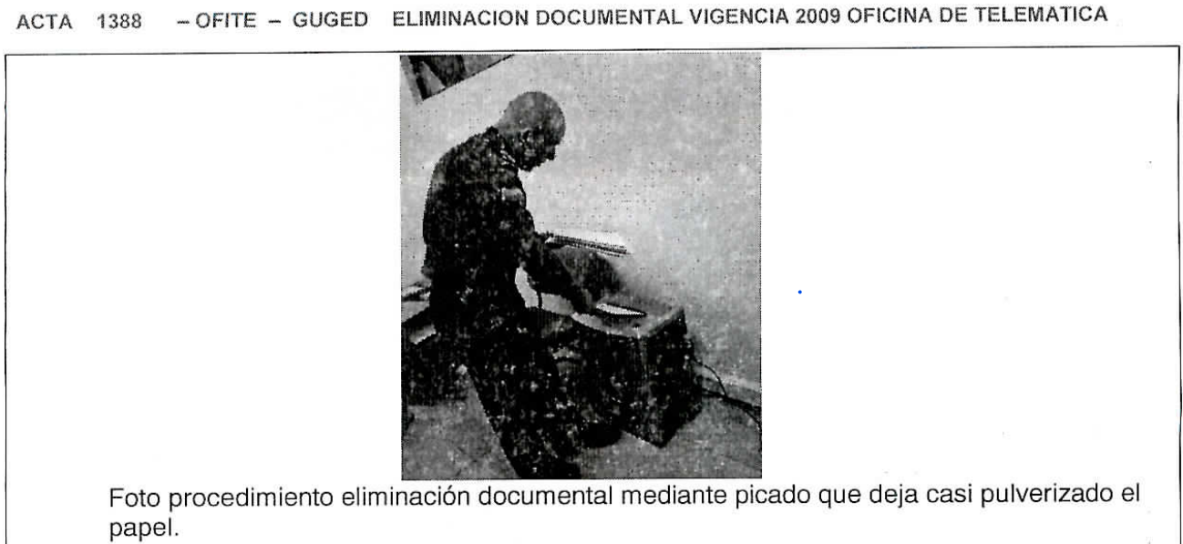

PÉRDIDA DE INFORMACIÓN
Clase de Archivo |  | Vigencia |  |  | Se ha presentado pérdida de información |  |  |  |  |  |  |  |  |  |  | Se cuenta con el precedente de la pérdida de información |  |  |  |  | Específique la cantidad de información pérdida, en metros lineales (correspondiente a 4 cajas por metro lineal)
 |  |  |  |  | SI | NO | Causa |  |  |  |  |  |  |  |  | SI | NO | Número y fecha del soporte generado
Archivo Central |  | 2008 AL 2012 |  |  | X |  | INADECUADA ADMINISTRACIÓN DOCUMENTAL |  |  |  |  |  |  |  |  | X |  | COMUNICADO OFICIAL S-2014-139889-DIPON DEL 15-12-2014 |  |  | 1,5 (62 CARPETAS DE TODAS LAS VIGENCIAS)

Fecha de Elaboración |  |  |  | 18 | 3 | 2026 |  | Fecha de Elaboración |  |  |  | 18 | 3 | 2026 |  |  |  |  | VISTO BUENO JEFE DE LA UNIDAD
Diagnóstico Elaborado por: |  |  |  |  |  |  |  | Jefe Grupo de Gestión Documental o quien haga sus veces |  |  |  |  |  |  |  | Jefe o Comandante de Unidad
 |  |  |  | Grado Nombres y Apellidos |  |  |  |  |  |  |  | Grado Nombres y Apellidos |  |  |  |  |  |  | Grado Nombres y Apellidos

Firma |  |  |  |  |  |  |  | Firma |  |  |  |  |  |  |  | Firma

D - Sistema Integrado de C -SIC
CONTINUIDAD DIAGNÓSTICO INTEGRAL PARA LOS ARCHIVOS DE LA POLICÍA NACIONAL

D. SISTEMA INTEGRADO DE CONSERVACIÓN-SIC
1. PLAN DE CONSERVACIÓN DOCUMENTAL
1. Programas |  |  |  |  | Clase de Archivo |  | Actividad |  | Evidencia |  | periodicidad |  | Observaciones
1. Capacitación y sensibilización del personal |  |  |  |  | Archivo Central |  | * Plan de Preservación Digital * Proyecto Plan de Preservación Digital *Instrucciones producción y control de las actas en GEPOL. |  | AC-2026-000578-OFTIC GS-2026-001540-OFTIC GS-2026-001900-OFTIC |  | Mensual |  | Demás actividades de sensibilización en proceso de desarrollo, durante la vigencia.
2. Inspección y mantenimiento de sistemas de almacenamiento e instalaciones físicas |  |  |  |  | Archivo Central |  | Inspección y mantenimiento a las instalaciones fìsicas. |  | Gestor de Mantenimiento para Inicedentes Locativos - GEMIL ha programado su solicitud DIFRA-2025-995 |  | Semestral |  | El Área de Mantenimiento y Conservación de Infraestructura DIFRA a través del Gestor Mantenimiento para Incidentes Locativos - GEMIL, de manera atenta informa al usuario(a), se encuentra en programación la atención de la solicitud sobre la restauración de pintura de color blanco para la bodega del Área de Archivo OFTIC.
3. Saneamiento ambiental: desinfección, desratización y desinsectación |  |  |  |  | Archivo Central |  | Limpieza, Desinfección, Control de Plagas. |  | Informe de Actividades |  | Semestral |  | Actividad de saneamiento ambiental realizada el 03/08/2025 soportado en el comunicado oficial GS-2025-007023-OFTIC, el cual para la presente vigencia se encuentra en proceso de ejecución.
4. Monitoreo y control de condiciones ambientales |  |  |  |  | Archivo Central |  | Control de Condiciones Ambientales. |  | GS-2026-001248-OFTIC GS-2026-002232-OFTIC |  | Mensual |  | Cumplimiento a los lineamientos del Sistema Integrado de Conservación – SIC (Guía 1GD-GU-0006)
5. Almacenamiento y re-almacenamiento |  |  |  |  | Archivo Central |  | Actividades sobre el material para la producción documental y almacenamiento. |  | GS-2026-002410-OFTIC |  | Anual |  | Actividades de clasificación, ordenación y descripción de la información
6. Prevención de emergencias y atención de desastres. |  |  |  |  | Archivo Central |  | Sensibilización, prevención de emergencias y atención de desastres en archivos. |  | Informe de Actividades Acta |  | Anual |  | Actividad de sensibilización, prevención de emergencias y atención de desastres en archivos. soportado en el comunicado oficial GS-2025-011371-OFTIC y AC-2025-002914-OFTIC, el cual para la presente vigencia se encuentra en proceso de ejecución.
2. PLAN DE PRESERVACIÓN DIGITAL
2. Plan |  |  |  |  | Clase de Archivo |  | Actividad |  | Evidencia |  | periodicidad |  | Observaciones
1. Preservación digital a largo plazo |  |  |  |  | Archivo Central |  | Preservación de la información digital a largo plazo. |  | AC-2026-000256-OFTIC GS-2026-000953-OFTIC |  | Semestral |  | Interiorización del proyecto del Plan de Preservación Digital 2027 – 2030
EVIDENCIA FOTOGRÁFICA
SE ANEXA REGISTRO FOTOGRÁFICO QUE DEN CUENTA DE LAS CONDICIONES DE ORGANIZACIÓN, ADMINISTRACIÓN, CUSTODIA Y CONSERVACIÓN DE LOS ACERVOS DOCUMENTALES
Plan de conservación de documental
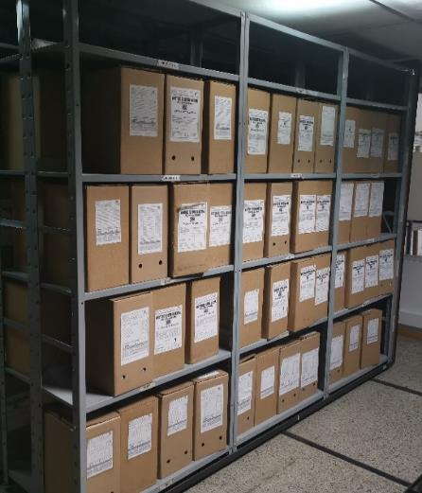  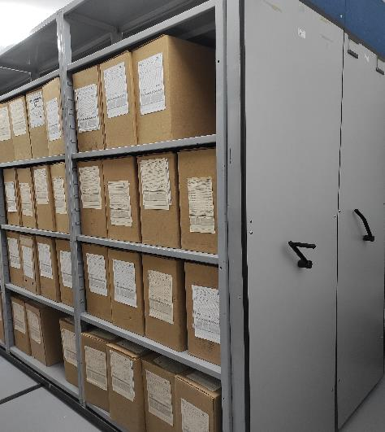 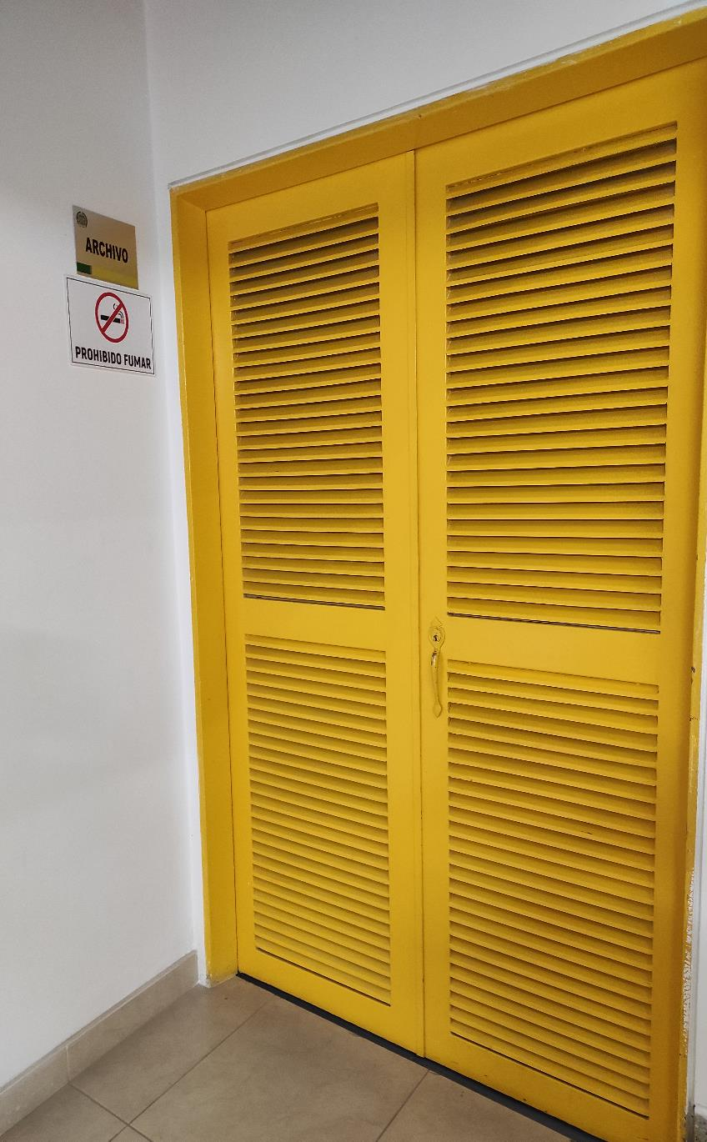

Fecha de Elaboración |  | 18 | 3 | 2026 |  | Fecha de Elaboración |  | 18 | 3 | 2026 | VISTO BUENO JEFE DE LA UNIDAD
Diagnóstico Elaborado por: |  |  |  |  |  | Jefe Grupo de Gestión Documental o quien haga sus veces |  |  |  |  | Jefe o Comandante de Unidad
 | Grado Nombres y Apellidos |  |  |  |  |  | Grado Nombres y Apellidos |  |  |  |  | Grado Nombres y Apellidos

Firma |  |  |  |  |  | Firma |  |  |  |  | Firma

